상품제안서
모나미 153 그리퍼(0.7) | 상품코드: S25994

 |  |  |  |  |  |  | 02-713-8555 | www.synergygift.co.kr
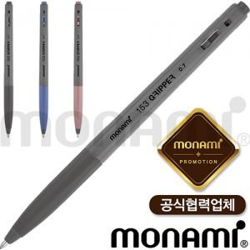 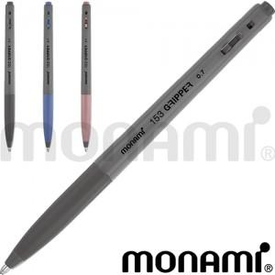

【상세/제작정보】 | <p><span style="background-color: rgb(255, 255, 255); font-family: dotum; font-size: 13px;">12자루단위</span></p>

【인쇄/포장옵션】 | 실크 / OPP(비닐)

【공급단가】 | 수량 | 1,008~ | 2,004~ | 3,000~ | 5,004~ | 10,008~
*VAT별도 | 단가 | 630원 | 600원 | 580원 | 560원 | 540원

【상품 URL】 | https://www.synergygift.co.kr:443/src/goods_detail.php?gdno=25994

